상품제안서
로지텍 M280 무선마우스 | 상품코드: S01462

 |  |  |  |  |  |  | 02-713-8555 | www.synergygift.co.kr
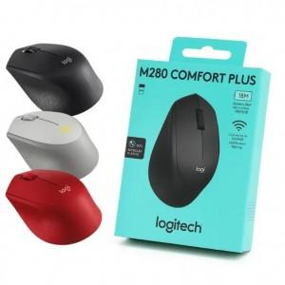

【상세/제작정보】 | <p><span style="font-size: 14pt;">※ 블랙 색상만 주문 가능합니다.</span></p><p><span style="font-size: 14pt;">※ 제조시점 따라 로지텍 로고 및 위치 변동 있을 수 있습니다.</span></p>

【인쇄/포장옵션】 | 레이저 / 포장지포장

【공급단가】 | 수량 | 30~ | 100~ | 300~ | 500~ | 1,000~
*VAT별도 | 블랙 | 25,000원 | 21,350원 | 20,470원 | 19,950원 | 19,420원
 | 레드(품절) | 25,000원 | 21,350원 | 20,470원 | 19,950원 | 19,420원
 | 그레이(품절) | 25,000원 | 21,350원 | 20,470원 | 19,950원 | 19,420원

【상품 URL】 | https://www.synergygift.co.kr:443/src/goods_detail.php?gdno=1021

